상품제안서
라이트 웰컴키트 T3 | 상품코드: S26612

 |  |  |  |  |  | 02-713-8555 | www.synergygift.co.kr
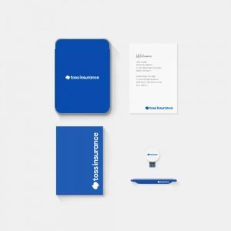 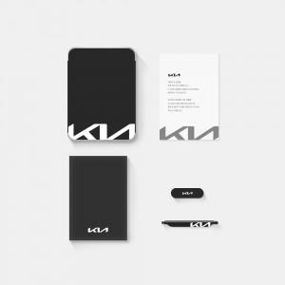

【상세/제작정보】 | 트렌디한 틴케이스, 풀컬러양장노트, 클립펜, 아이클립 8G, 웰컴카드 5종 KIT

【인쇄/포장옵션】 | 전체 1곳 포함 / 포장불가능

【공급단가】 | 수량 | 100~ | 200~ | 300~ | 500~
*VAT별도 | 기본형 | 21,500원 | 20,500원 | 19,500원 | 18,000원
 | 풀컬러커버형 | 26,500원 | 24,000원 | 22,000원 | 20,000원

【상품 URL】 | https://www.synergygift.co.kr:443/src/goods_detail.php?gdno=26612

